ADHD-ADD-AUTYZM-Org-Dnia
 |  | ADHD, ADD, AUTYZM - organizacja dnia, funkcjonowanie w szkole
Kod prod. | Nazwa produktu | Zdjęcie | Opis | Ilość | Wartość Jedn. | Suma
368652 | Sygnalizator hałasu | 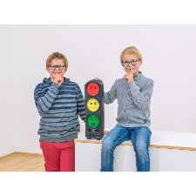 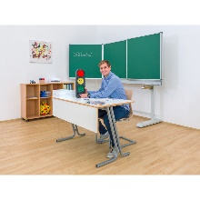 | "Sygnalizator hałasu" Grupa dzieci nie powinna być głośniejsza niż około 70/80 decybeli. Ta sygnalizacja świetlna pokazuje kolor ZIELONY, jeśli głośność jest OK, ŻÓŁTY, jeśli jest nieco zbyt głośno, i CZERWONY, jeśli wcześniej ustawiona głośność została przekroczona. Sygnał dźwiękowy można również usłyszeć na CZERWONYM. Materiał: obudowa z tworzywa sztucznego, lampy LED. Wymiary: szer. 14,5 x wys. 47 x gł. 6,5 cm. Dostawa wraz z akumulatorem (1 x wodorek niklowo-metalowy (wymienny)). Zasilacz zewnętrzny. Typ wtyczki: Typ C - wtyczka euro. |  | 569.00 zł | - zł
095032 | Tablica Whiteboard, magnetyczna 115 x 75 | 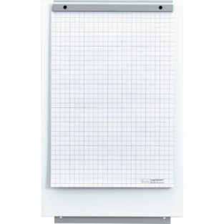 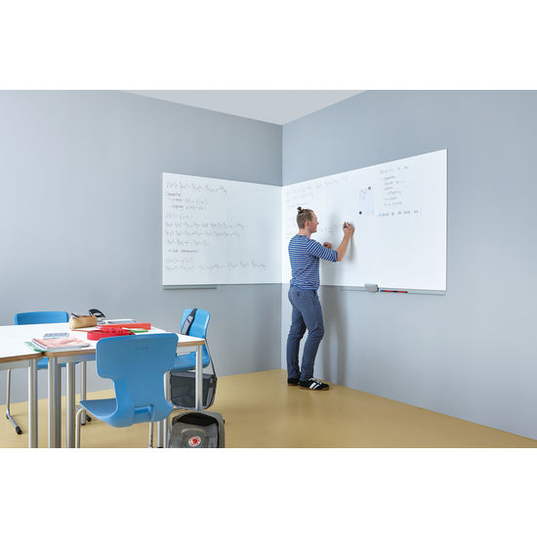 | "Tablica Whiteboard, magnetyczna 115 x 75" |  | 449.00 zł | - zł
092522 | Tablica magnetyczna - zielony | 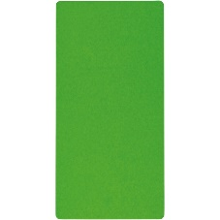 | "Tablica magnetyczna, zielona" Wszechstronne tablice magnetyczne. Można je powiesić poziomo lub pionowo. Materiał: solidna płyta MDF z metalową płytą magnetyczną. Z 3 oczkami do zawieszenia. Wymiary: 60 x 30 cm. |  | 169.00 zł | - zł
092523 | Tablica magnetyczna - niebieski | 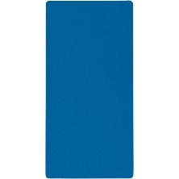 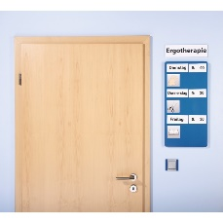 | "Tablica magnetyczna, niebieska" Wszechstronne tablice magnetyczne. Można je powiesić poziomo lub pionowo. Materiał: solidna płyta MDF z metalową płytą magnetyczną. Z 3 oczkami do zawieszenia. Wymiary: 60 x 30 cm. |  | 169.00 zł | - zł
092521 | Tablica magnetyczna - żółty |  | "Tablica magnetyczna, żółta" Wszechstronne tablice magnetyczne. Można je powiesić poziomo lub pionowo. Materiał: solidna płyta MDF z metalową płytą magnetyczną. Z 3 oczkami do zawieszenia. Wymiary: 60 x 30 cm. |  | 169.00 zł | - zł
092525 | Tablica magnetyczna - fioletowy | 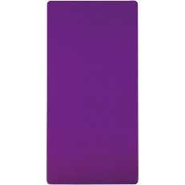 | "Tablica magnetyczna, fioletowa" Wszechstronne tablice magnetyczne. Można je powiesić poziomo lub pionowo. Materiał: solidna płyta MDF z metalową płytą magnetyczną. Z 3 oczkami do zawieszenia. Wymiary: 60 x 30 cm. |  | 169.00 zł | - zł
092526 | Tablica magnetyczna - pomarancz | 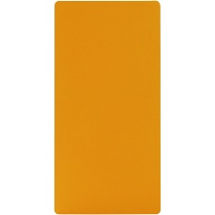 | "Tablica magnetyczna, pomarańczowa" Wszechstronne tablice magnetyczne. Można je powiesić poziomo lub pionowo. Materiał: solidna płyta MDF z metalową płytą magnetyczną. Z 3 oczkami do zawieszenia. Wymiary: 60 x 30 cm. |  | 169.00 zł | - zł
092527 | Tablica magnetyczna - czerwony | 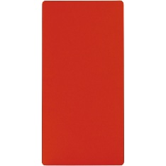 | "Tablica magnetyczna, czerwona" Wszechstronne tablice magnetyczne. Można je powiesić poziomo lub pionowo. Materiał: solidna płyta MDF z metalową płytą magnetyczną. Z 3 oczkami do zawieszenia. Wymiary: 60 x 30 cm. |  | 169.00 zł | - zł
092561 | Tablica magnetyczna - biały |  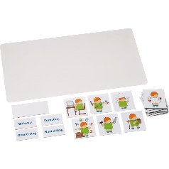 | "Tablica magnetyczna, biała" Wszechstronne tablice magnetyczne. Można je powiesić poziomo lub pionowo. Materiał: solidna płyta MDF z metalową płytą magnetyczną. Z 3 oczkami do zawieszenia. Wymiary: 60 x 30 cm. |  | 169.00 zł | - zł
091514 | Kart y magnetyczne gładkie, 40 szt | 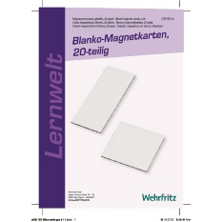 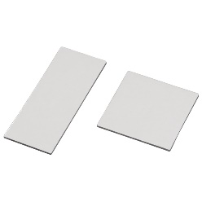 | "Karty magnetyczne gładkie, 40 szt." Do indywidualnego etykietowania za pomocą długopisów, które nadają się również do projektorów napowietrznych. zawartość: 20 kart, 9 x 9 cm i 20 kart, 6 x 15 cm. |  | 119.00 zł | - zł
155206 | Sekwencje czasowe - Stories 1 | 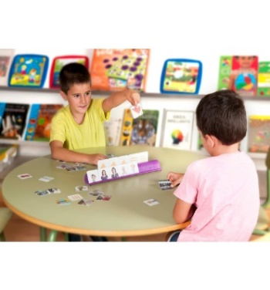 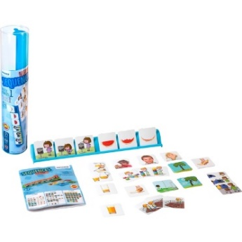 | "Sekwencje czasowe - Stories 1" Materiały są przeznaczone do układania w odpowiedniej kolejności czasowej przedstawionych procesów. Pomocna w tym jest podstawka na karty obrazkowe, na której można ułożyć i uporządkować karty. Karty tworzące jedną sekwencją mają na odwrocie taki sam symbol. Porządkowanie kart wymaga uważnego patrzenia, porównywania i rozpoznawania związków typu wcześniej i później. Opisywanie zdarzen sprzyja rozwijaniu słownictwa oraz umiejetności wysławiania się. Instrukcja prezentuje różne warianty gry. Zawartość: 1 podstawka na karty i 36 kart obrazkowych z tworzywa sztucznego, instrukcja do gry. Wymiary: podstawka na karty szer. 35,4 x wys. 4,1 x gł. 5,6 cm; karty obrazkowe 5 x 5 cm. |  | 74.90 zł | - zł
350978 | Klepsydra zielona 1 minuta | 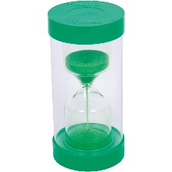 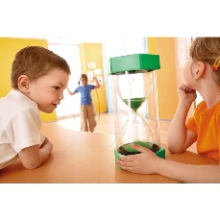 | "Klepsydra, 1 minuta zielona" Kolby szklane z osłoną z tworzywa sztucznego. Do wyświetlania czasu podczas gier, ruchu i ćwiczeń relaksacyjnych. Promuje poczucie czasu. Wymiary: średnica 7,2 cm, wysokość 15 cm. |  | 89.90 zł | - zł
350979 | Klepsydra zółta 3 minut | 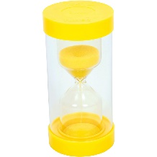 | "Klepsydra, 3 minuty żółta" Kolby szklane z osłoną z tworzywa sztucznego. Do wyświetlania czasu podczas gier, ruchu i ćwiczeń relaksacyjnych. Promuje poczucie czasu. Wymiary: średnica 7,2 cm, wysokość 15 cm. |  | 89.90 zł | - zł
350980 | Klepsydra niebieska 5 minut | 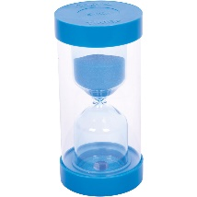 | "Klepsydra, 5 minut niebieska" Kolby szklane z osłoną z tworzywa sztucznego. Do wyświetlania czasu podczas gier, ruchu i ćwiczeń relaksacyjnych. Promuje poczucie czasu. Wymiary: średnica 7,2 cm, wysokość 15 cm. |  | 89.90 zł | - zł
350981 | Klepsydra pomarańczowa 1o minut | 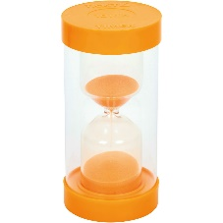 | "Klepsydra, 10 minut pomarańczowa" Kolby szklane z osłoną z tworzywa sztucznego.Do wyświetlania czasu podczas gier, ruchu i ćwiczeń relaksacyjnych. Promuje poczucie czasu. Wymiary: średnica 7,2 cm, wysokość 15 cm. |  | 89.90 zł | - zł
350982 | Klepsydra fioletowa 15 minut | 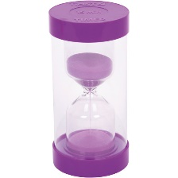 | "Klepsydra, 15 minut fioletowa" Kolby szklane z osłoną z tworzywa sztucznego. Do wyświetlania czasu podczas gier, ruchu i ćwiczeń relaksacyjnych. Promuje poczucie czasu. Wymiary: średnica 7,2 cm, wysokość 15 cm. |  | 89.90 zł | - zł
350983 | Klepsydra czarna 30 minut | 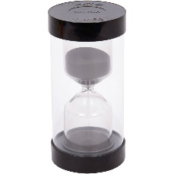 | "Klepsydra, 30 minut czarna" Kolby szklane z osłoną z tworzywa sztucznego. Do wyświetlania czasu podczas gier, ruchu i ćwiczeń relaksacyjnych. Promuje poczucie czasu. Wymiary: średnica 7,2 cm, wysokość 15 cm. |  | 89.90 zł | - zł
378427 | Zestaw 3 Ogromnych Klepsydr | 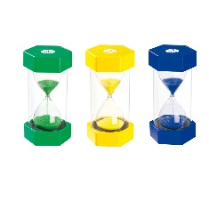 | "Ogromne klepsydry - zestaw 3 szt." Zestaw zawiera 3 klepsydry odmierzające czas: 1 min, 3 min i 5 min. Do wyświetlania czasu podczas gier, ruchu i ćwiczeń relaksacyjnych. Promuje poczucie czasu. Materiał: szklana kolba z osłoną z tworzywa sztucznego. Wys. 30 cm, srednica 15 cm. |  | 569.00 zł | - zł
131063 | Timer 30 x 30 cm | 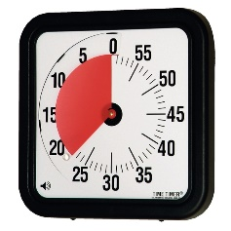 | "Timer 30 x 30 cm" Prosta zasada działania: oba liczniki wskazują, ile minut pozostało do końca wykonywania zadania. Po określonym czasie usłyszymy sygnał dźwiękowy. Dzięki temu dzieci uczą się wykonywać swoje zadania w określonym czasie. Materiał: tworzywo sztuczne. Oba urządzenia potrzebują po 1 baterii AA (prosimy zamawiać osobno). |  | 419.00 zł | - zł
130892 | Timer 18 x 18 cm | 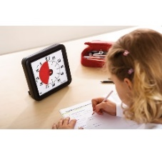 | "Timer 18 x 18 cm" Prosta zasada działania: oba liczniki wskazują, ile minut pozostało do końca wykonywania zadania. Po określonym czasie usłyszymy sygnał dźwiękowy. Dzięki temu dzieci uczą się wykonywać swoje zadania w określonym czasie. Materiał: tworzywo sztuczne. Oba urządzenia potrzebują po 1 baterii AA (prosimy zamawiać osobno). |  | 319.00 zł | - zł
188968 | Zegar edukacyjny „Edu” 29 cm x 29 cm | 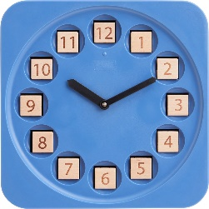 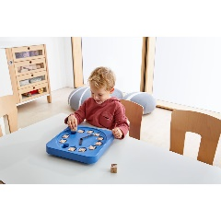 | "Zegar edukacyjny „Edu”" Umożliwia różne sposoby przedstawiania czasu, pomaga zrozumieć pojęcie czasu i okresów czasu. Wysokiej jakości mechanizm kwarcowy. Posiada możliwość przestawiania wskazówek w przód i w tył. Można postawić lub powiesić oraz regulować kąt nachylenia. Zegar do nauki i zabawy ma zamiast tarczy 12 zagłębień, w których można umieścić drewniane kostki służące do przedstawiania czasu. Każda kostka zawiera 6 różnych form przedstawienia czasu. Można więc np. zaprezentować cykl 12- i 24-godzinny lub wyjaśnić zasadę podziału na kwadranse. Nauka obejmuje również rytm dnia i nocy, elementy rachunku ułamkowego oraz przyporządkowywanie ilości do liczb. Potrzebne są baterie AA. Zawartość: zegar edukacyjny, 12 drewnianych sześcianów, instrukcja. Drewno bukowe, ABS, stal, POM, mosiądz. Wymiary: dł. 29 x szer. 29 x wys. 6 cm. Wiek: od 4 lat. |  | 299.00 zł | - zł
207392 | Kalendarz "Emocje" | 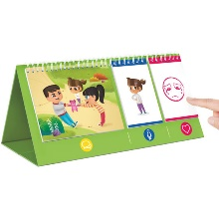 | "Kalendarz "Emocje"" Obserwując różne sytuacje, stawiając się w buty innych ludzi i opisując to, co czują - wszystko to jest możliwe dzięki stabilnemu stojakowi z wydrukowanymi kartami obrazkowymi po obu stronach. Na podstawie 10 scen, 15 znaków i 10 emocji na atrakcyjnie zaprojektowanych kartach scen, można rozwijać różne sytuacje gry. Umiejętności społeczne, takie jak empatia, identyfikacja uczuć i rozwój emocjonalnego sumienia. Zawiera przewodnik edukacyjny do pobrania. Grywalna po obu stronach dzięki kartom graficznym wydrukowanym po obu stronach. Promuje rozwój językowy i emocjonalny. Wysokość gry: 14,2 cm. Długość gry: 14,5 cm. Szeroka gra: 31 cm. Liczba graczy: 2 osoby. Wiek: 3 lata. Waga Produktu: 400 g. Materiał: karton |  | 179.00 zł | - zł
053357 | Miś Pogodynka | 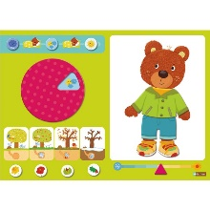  | "Miś Pogodynka" Miś chce się uczyć zapowiadać pogodę. Ale dzieci też mogą się tutaj sporo nauczyć! Np. dokładnie obserwować i opisywać: jaka jest dziś pogoda? Zmiany w czasie: jak było wczoraj, dzisiaj, jak będzie jutro? Rozumieć pory roku, czy teraz jest wiosna, lato i odpowiednio ubrać się. Co powinien miś na siebie ubrać? Na dwustronnej, magnetycznej tablicy mogą być mocowane odpowiednie symbole dla pogody lub pór roku potrzebne naszemu misiowi. Na ruchomej części umieszczamy pasujące ilustracje pogody. 57 części. Zawartość: tablica magnetyczna, 56 magnetycznych elementów – 24 sztuki ubrania, 24 symbole pogody, 4 karty z porami roku, 4 strzałki. Wymiary: tablica szer. 56 cm x wys. 40 cm. Wiek: od 3 lat. |  | 249.00 zł | - zł
408776 | Od obrazka do słowa | 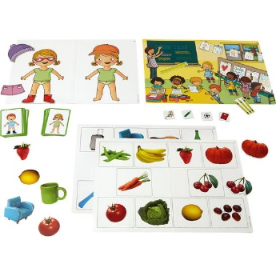 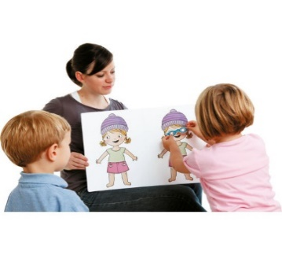 | "Od obrazka do słowa" Ten materiał obrazowy zawiera sytuacje i motywy z różnych dziedzin życia codziennego: np. jedzenie, dom, zwierzęta, odzież, ogród. Dzięki kartom magnetycznym i osobowym, obrazkom z ukrytymi przedmiotami i pustej tablicy do różnych zadań, dzieci uczą się żartobliwie porównywać, opisywać, zwracać uwagę na szczegóły. |  | 399.00 zł | - zł
133781 | Karty obrazkowe w komodzie "W domu" | 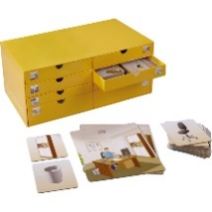 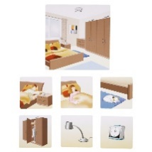 | "Karty obrazkowe w komodzie "W domu"" Pudełko zawiera 15 dużych kart sytuacyjnych do następujących tematów: pokój dzienny, sypialnia, gabinet i jadalnia, prace domowe/sprzątanie, łazienka/ higiena ciała, kuchnia/ gotowanie/ pieczenie. Do tych kart należy dopasować każdorazowo małe karty z przedmiotami, meblami, czynnościami i kolejnością ich wykonywania, które można zobaczyć na dużej karcie. Dzieci powinny rozpoznać i nazwać to, co widzą oraz dopasować karty tematycznie lub na czas. Karty można przyporządkować na różne sposoby: scenka - meble, scenka - czynności, czynności - przedmioty. Wszystko w praktycznym pudełku z rozsuwanymi przegródkami, posegregowane. Materiał: bardzo trwały karton. Wymiary: pudełko szer. 40 x wys. 17 x gł. 20 cm, karty sytuacyjne 18 x 18 cm, małe karty 9 x 9 cm. Zawartość: 15 dużych kart sytuacyjnych, 245 małych kart, 1 instrukcja. |  | 429.00 zł | - zł
120804 | Wieża badawcza | 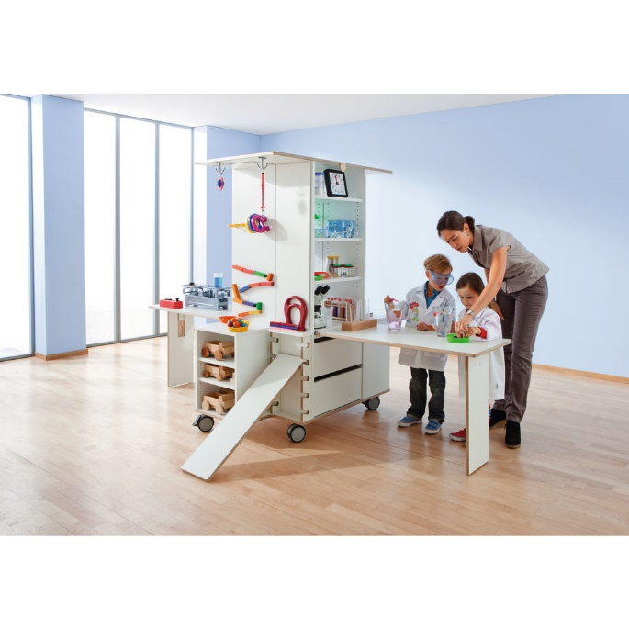 | "Wieża badawcza" Całkowicie rozłożona i rozłożona wieża badawcza oferuje mnóstwo miejsca do eksperymentów. Po złożeniu stołów można je wepchnąć w kąt, aby zaoszczędzić miejsce. Zajmuje znacznie mniej miejsca niż jakiekolwiek inne laboratorium badawcze z porównywalnym sprzętem. I pasuje do każdych drzwi, dzięki czemu zmiana pokoju jest możliwa w dowolnym momencie. Dzięki wielu szczegółom sprawia, że jesteś ciekawy i chcesz odkrywać nowe możliwości. Wieża Badawcza oferuje niemal nieograniczone możliwości ekscytujących projektów naukowych. Dwa rozkładane, przeciwległe stoły oferują miejsce dla dwójki dzieci do prowadzenia badań w tym samym czasie. Dzięki arkuszowi akrylowemu jako ściance działowej zawsze masz na oku obu badaczy i obaj mogą obserwować się nawzajem eksperymentując. Na wieży znajdują się dwie powierzchnie lustrzane, z których jedną można rozłożyć, a także przenośne lustro (bezpiecznie schowane w dolnej szufladzie). Jeśli to konieczne, lustra można połączyć, tworząc czterostronną szafkę lustrzaną. Light box zaprasza do fascynujących eksperymentów świetlnych. Powierzchnie są łatwe do mycia, co sprawia, że laboratorium badawcze jest bardzo łatwe w utrzymaniu. Przy wysokości 67 cm wszystkie powierzchnie robocze są skierowane do dzieci w wieku wczesnoszkolnym. Na życzenie możliwe są również inne wysokości. Powierzchnia: Fornir lakierowany; Przód powierzchniowy: Fornir lakierowany; Kolor frontu: biały; Wysokość: 170 cm; Głębokość: 70 cm; Szerokość: 120 cm; Waga produktu: 126,35 kg; Nośność do: 100 kg; Ilość półek: 7 szt.; Materiał: Płyta wiórowa (dekoracja), brzoza (sklejka); Zasilanie/kabel: Zasilanie 230 V |  | 13,890.00 zł | - zł
SUMA |  |  |  | 0 | - zł

